Sheet1
ID | Заголовок | Описание | Окружение | Шаги воспроизведения | Комментарий
YA-1 | Нет корректного номера телефона и корректной ссылки для подключения бота в whats-app | ОР: отображается номер телефона +7(495)992-55-55, отображается текст ссылки с конкретным id ФР: Отображается номер телефона и ссылка как на скриншоте. |  | 1. Зайти на сайт https://sovmesteam-qa.vercel.app 2. Прокрутить до инструкции по добавлению бота. | 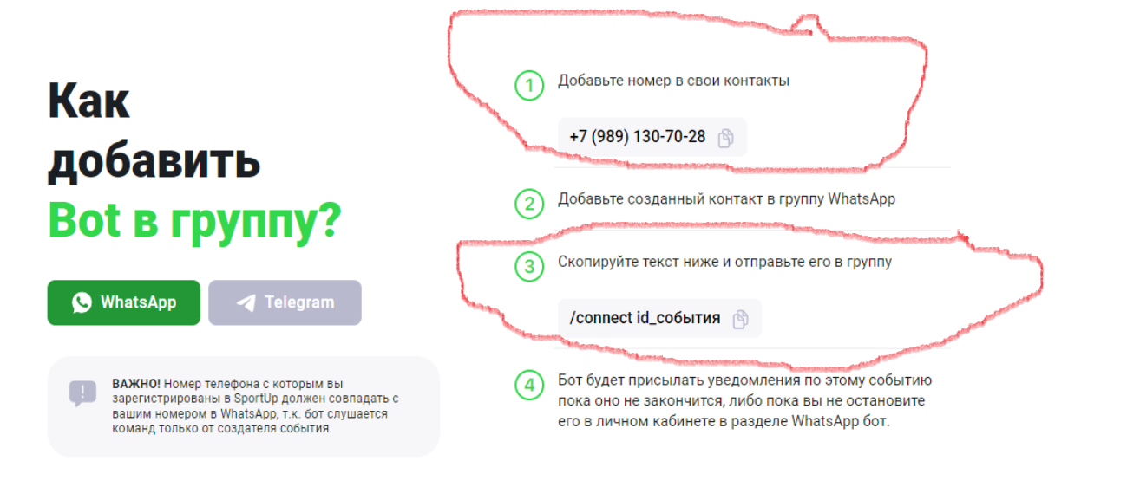
YA-2 | Неприавильное количество шагов в инструкции по добавлению бота | ОР: 5 шагов инструкции ФР: 4 шага инструкции |  | 1. Зайти на сайт https://sovmesteam-qa.vercel.app 2. Прокрутить до инструкции по добавлению бота. | 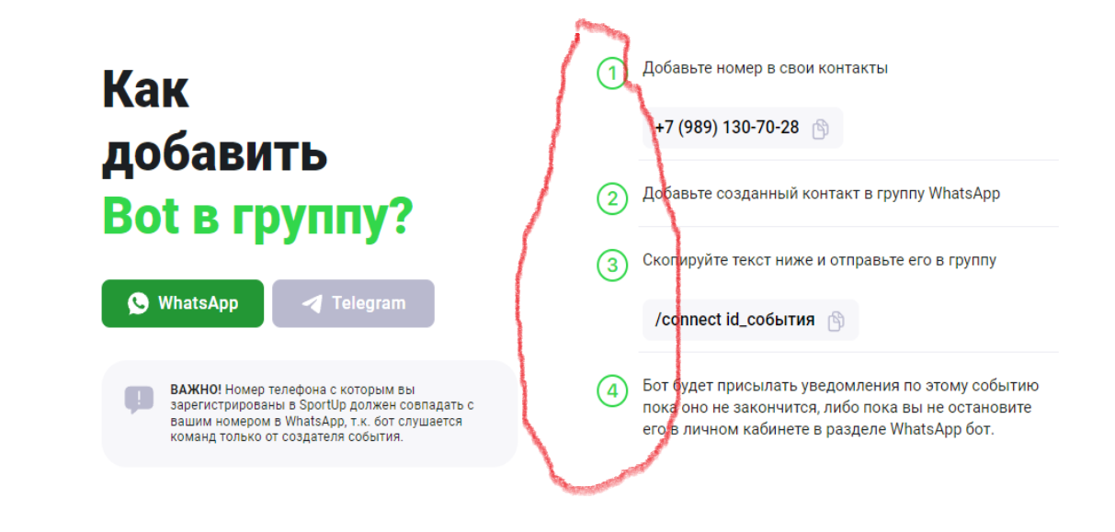
YA-3 | Кнопка смены инструкции с whats app на telegram не работает | ОР: Инструкция меняется на другую, для телеграма ФР: Ничего не происходит |  | 1. Зайти на сайт https://sovmesteam-qa.vercel.app 2. Прокрутить до инструкции по добавлению бота. 3. Нажать на кнопку Telegram | 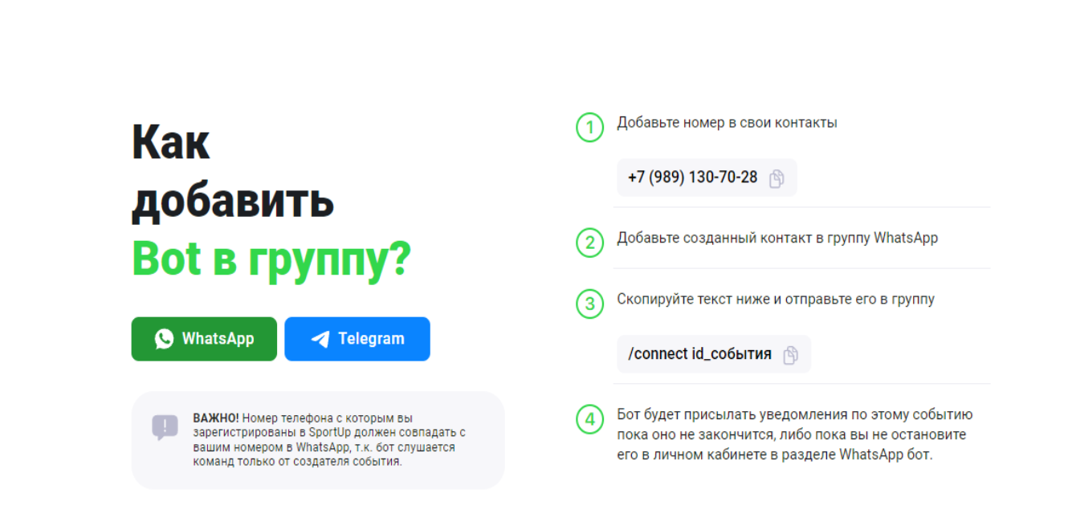
YA-4 | Ответов на частозадаваемые вопросы нет | ОР: Есть ответы на вопросы ФР: Одна и та же классная история про Дубай) |  | 1. Зайти на сайт https://sovmesteam-qa.vercel.app 2. Прокрутить до поддержки. 3. Нажать на все раскрывающиеся списки | 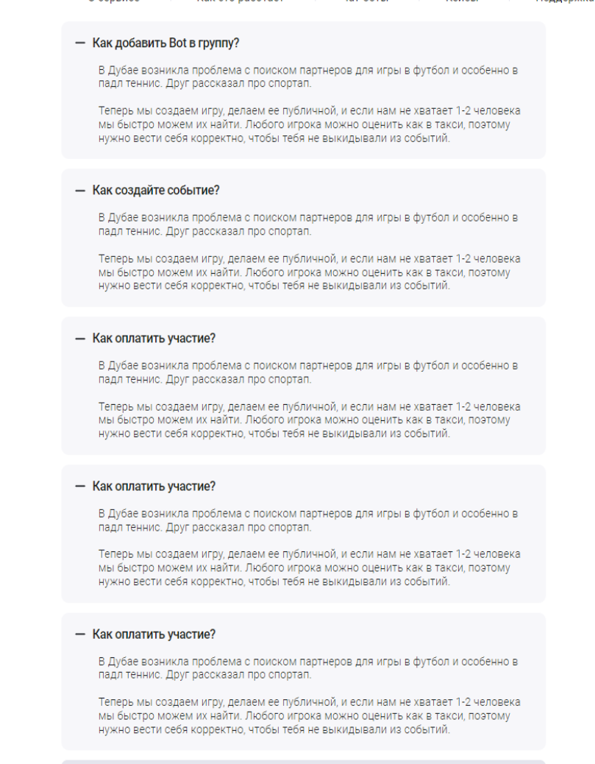
YA-5 | Ошибка в вопросе | ОР: - ФР: - |  | 1. Зайти на сайт https://sovmesteam-qa.vercel.app 2. Прокрутить до поддержки. | Возможно "Как создать событие?" вместо "Как создайте событие?"
YA-6 | 3 одинаковых раскрывающихся списка в разделе поддержка | ОР: - ФР: - |  | 1. Зайти на сайт https://sovmesteam-qa.vercel.app 2. Прокрутить до поддержки. 3. Нажать на кнопку "еще". | 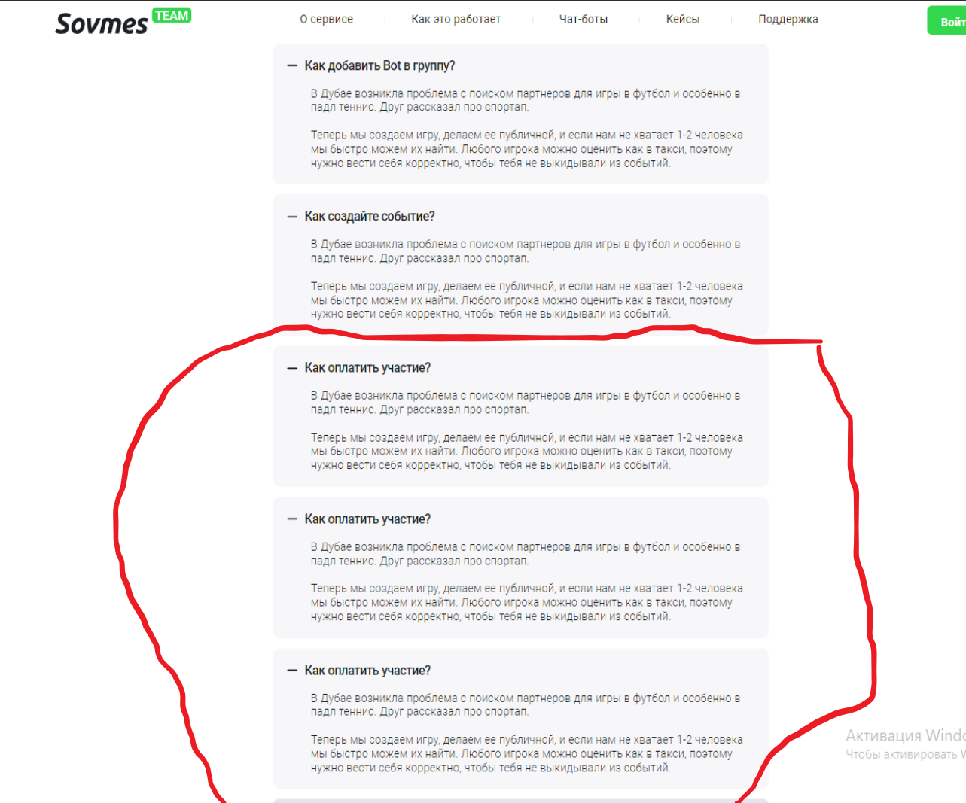
YA-7 | Кнопки-ссылка на контакты телеграм и whats app не работают | ОР: При нажатии на кнопку происходит переход на приложение whats app или телеграм с открытым чатом ФР: Ничего не происходит |  | 1. Зайти на сайт https://sovmesteam-qa.vercel.app 2. Прокрутить до самого низа. 3. Нажать на кнопки 'Whats app bot' и 'Telegram bot' как на скриншоте. | 